Исходный реестр рисков
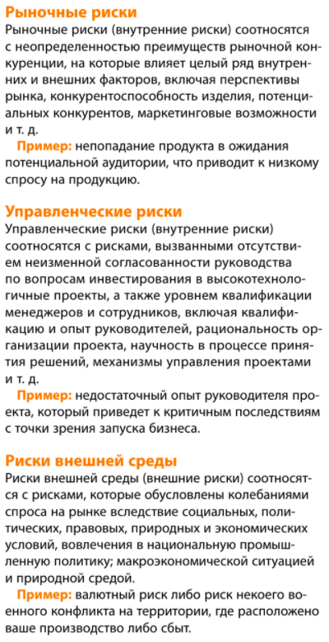
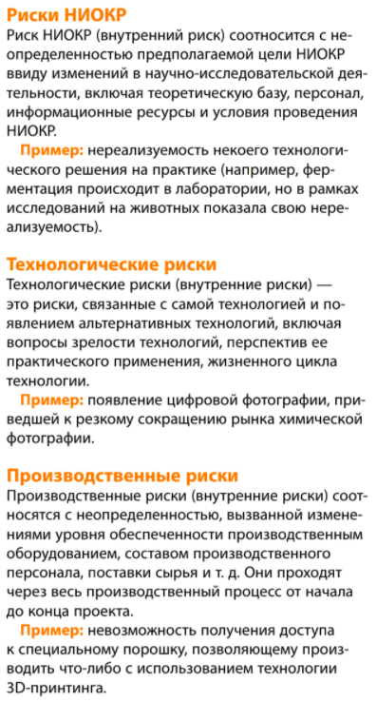
№ | Наименование риска | Тип риска | Значение вероятности, % | Значение ущерба, млн. руб.
1 | Выход на рынок иностранного конкурента | Стратегический | 40 | 2000
2 | Усиление российских конкурентов | Стратегический | 40 | 4000
3 | Отсутствие новой продукции | Стратегический | 20 | 1000
4 | Необходимость переноса производства | Стратегический | 15 | 2000
5 | Неэффективные инвестиции | Стратегический | 35 | 700
6 | Разрушение системы НИОКР | Стратегический | 25 | 5000
7 | Невозможность найма квалифицированных рабочих | Стратегический | 60 | 400
8 | Незаинтересованность менеджеров в реализации стратегии (Проекта) | Стратегический | 80 | 600
9 | Валютный | Финансовый | 20 | 150
10 | Кредитный | Финансовый | 25 | 800
11 | Заключение невыполнимых договоров | Операционный | 40 | 160
12 | Недополучение выручки от продаж | Операционный | 80 | 250
13 | Рост расходов на устранение производственного брака | Операционный | 60 | 200
14 | Неэффективность НИОКР | Операционный | 70 | 120
15 | Невозможность сокращения избыточного персонала | Операционный | 80 | 110
16 | Уход топ-менеджера | Операционный | 70 | 600
17 | Отключение электроэнергии | Опасность | 5 | 1000
18 | Откаты | Опасность | 75 | 240
19 | Потери интеллектуальной собственности | Опасность | 40 | 2500
20 | Хищения | Опасность | 80 | 45
21 | PR-атака | Опасность | 15 | 1200
22 | Недружественное поглощение (рейдерство) | Опасность | 10 | 6000

Диаграмма
Карта рисков Проекта
 | №
2000 | 40
4000 | 40
1000 | 20
2000 | 15
700 | 35
5000 | 25
400 | 60
600 | 80
150 | 20
800 | 25
160 | 40
250 | 80
200 | 60
120 | 70
110 | 80
600 | 70
1000 | 5
240 | 75
2500 | 40
45 | 80
1200 | 15
6000 | 10

